方案評估總表
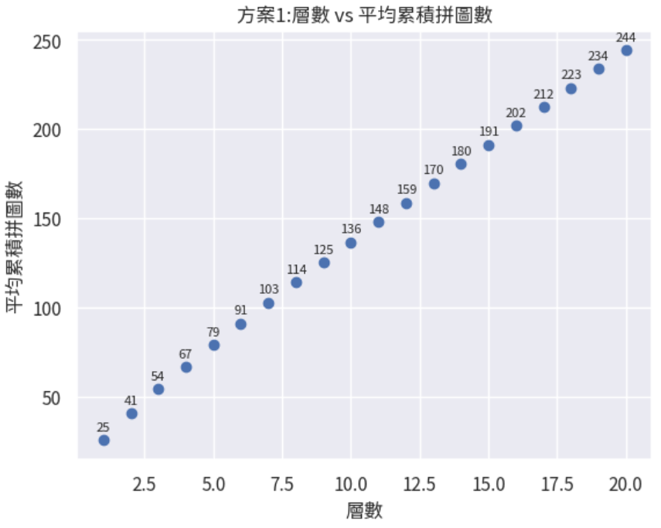
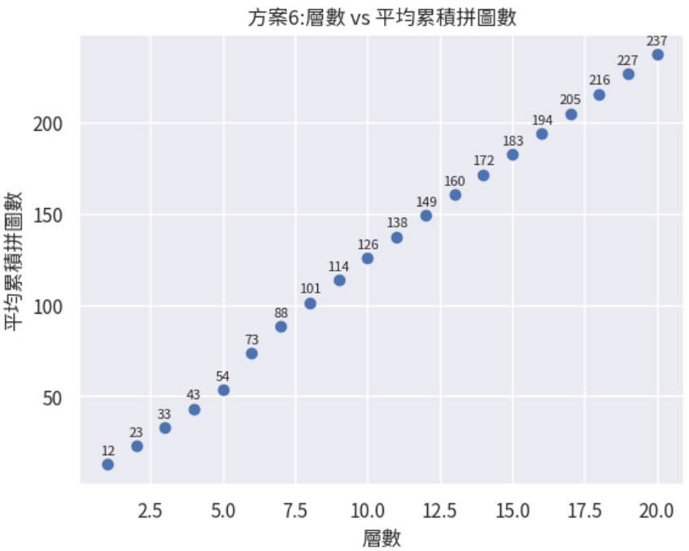
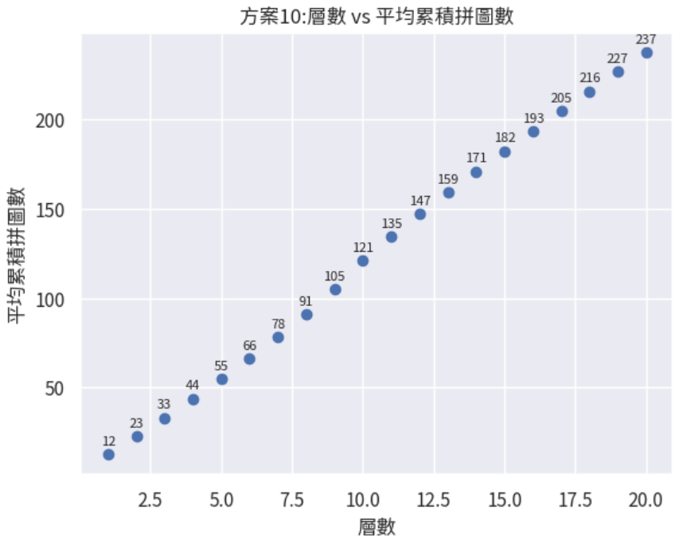
 | 20層拼圖片數 |  |  |  | 第1層拼圖片數 |  |  |  | 年營收影響 (遊戲1) |  |  |  | 年營收影響 (遊戲2)
 | 平均 | 最小值 | 最大值 | 標準差 | 平均 | 最小值 | 最大值 | 標準差 | 拼圖人均差值 | 拼圖總差值 (一年702人完成) | 代幣總差值 (隨機一片12鑽) | 折算美金 | 拼圖總差值 (一年913人完成) | 代幣總差值 (隨機一片12鑽) | 折算美金
1. 原方案 | 244 | 187 | 387 | 25.4 | 25 | 9 | 93 | 9.7 | 0 | 0 | 0 | 0 | 0 | 0 | 0
2. 前3層機率50% | 241 | 187 | 389 | 24.7 | 17 | 9 | 39 | 4 | -3 | -2,106 | -25,272 | -421 | -2,739 | -32,868 | -548
3. 前5層機率50% | 238 | 183 | 377 | 23.4 | 17 | 9 | 40 | 4 | -6 | -4,212 | -50,544 | -842 | -5,478 | -65,736 | -1,096
4. 前3層機率60% | 241 | 187 | 405 | 24.2 | 14 | 9 | 31 | 3 | -3 | -2,106 | -25,272 | -421 | -2,739 | -32,868 | -548
5. 前5層機率60% | 237 | 186 | 383 | 23.2 | 14 | 9 | 32 | 3 | -7 | -4,914 | -58,968 | -983 | -6,391 | -76,692 | -1,278
6. 第1層70%，每層降5%，至第5層 | 237 | 187 | 360 | 23 | 12 | 9 | 25 | 2.2 | -7 | -4,914 | -58,968 | -983 | -6,391 | -76,692 | -1,278
7. 第1層60%，每層降5%，至第3層 | 241 | 188 | 395 | 24.2 | 14 | 9 | 33 | 3 | -3 | -2,106 | -25,272 | -421 | -2,739 | -32,868 | -548
8. 第1層70%，每層降5%，至第3層 | 240 | 189 | 361 | 24.1 | 12 | 9 | 24 | 2.2 | -4 | -2,808 | -33,696 | -562 | -3,652 | -43,824 | -730
9. 第1層70%，每層降5%，至第10層 | 233 | 187 | 359 | 21 | 12 | 9 | 26 | 2.2 | -11 | -7,722 | -92,664 | -1,544 | -10,043 | -120,516 | -2,009
10. 第1層70%，每層降6%，至第10層 | 237 | 188 | 370 | 22.6 | 12 | 9 | 25 | 2.2 | -7 | -4,914 | -58,968 | -983 | -6,391 | -76,692 | -1,278

標準差越小代表數據越集中 | 提升潛力人數(5%) | 潛力獲得美金 |  | 目前17%，時裝週基線29%
人均消費美金 28 | 582 | 16,286
人均消費美金52 | 452 | 23,504

 |  | 認真免費玩家 | 花1000鑽休閒玩家 | 花1000鑽認真玩家
 | 拼圖片數 | 100 | 140 | 180
 | 原方案到達層數 | 6 | 10 | 13
 | 方案6到達層數 | 7 | 11 | 14
 | 方案10到達層數 | 8 | 11 | 14

